Sheet1
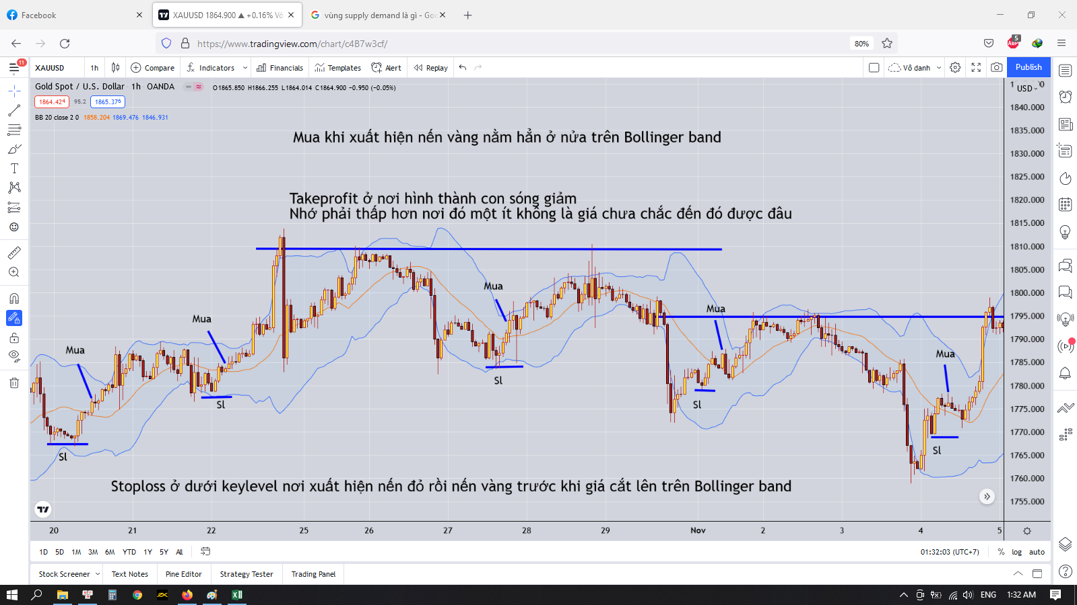
Xây dựng chiến lược giao dịch cho XAUUSD theo Bollinger band

 | Mở đầu
 |  | Dựa vào câu đường giá nói lên tất cả
 |  | Ta sẽ xây dựng chiến lược canh BUY sau một con sóng giảm
 |  | Khi vùng hỗ trợ đã hình thành
 |  | Lực mua bắt đầu xuất hiện
 |  | Ta sẽ tìm cơ hội để vào lệnh BUY

 | Chiến lược
 |  | Canh BUY
 |  | Khung thời gian H1
 |  | Ta sẽ vào lệnh trước khi cao trào BUY xảy ra
 |  | Ta không ăn được tít dưới gốc của con sóng nhưng ta có thể ăn được phần bụng của con sóng | Vì sao ta không ăn được dưới gốc, do ta không thể biết đâu là gốc của con sóng, chỉ khi nó hình thành, xuất hiện những cây nến đảo chiều thì ta mới có thể biết được
 |  | Sau khi cao trào xảy ra rồi đi ngang thì ta chỉ việc vào lệnh Takeprofit ở cái đỉnh được hình thành đó thôi

 | Các bước
 |  | Ta sẽ chờ giá cắt xuống dưới Bollinger band | Nhớ là cắt hẳn xuống dưới nha, càng sâu càng tốt, vì càng sâu thì khi hồi lại cái nơi bắt đầu con sóng đó mới ăn nhiều pip
 |  | Sau đó ta chờ giá cắt lên trên Bollinger band
 |  | Khi có một cây nến vàng nằm hẳn ở nửa trên của Bollinger band thì ta sẽ vào lệnh BUY | Lúc này ngưỡng hỗ trợ đã hình thành, lực mua bắt đầu tăng dần
 |  |  | Nếu soi trên khung H4 chắc chắn phải có ít nhất một cây nến vàng được sinh ra, nếu không có hãy cẩn thận
 |  | Nếu cây nến vàng đó là nến vàng rất dài thì bỏ qua do lúc đó mua mạnh thì cũng có thể xảy ra bán mạnh | Đó là hiện tượng bị fomo, mua đỉnh, bán đáy, đó là phần ngọn của con sóng rồi, profit thấp mà rủi ro cao, vốn nhỏ có thể cháy ngay lập tức
 |  |  | Ví dụ ta BUY đúng đỉnh thì giá chỉ test lại đỉnh đó thôi rồi đi xuống, nếu ta không biết mà cắt lệnh là sẽ dẫn tới âm và gồng lệnh
 |  | Ta chỉ cần một cái nến vàng nhỏ nhắn xinh xắn là được rồi, điều này cho thấy phe mua đang dần tích lũy
 |  | Stoploss ở cái đáy nơi hình thành sóng cắt qua Bollinger band
 |  | Do giao dịch trên khung H1 nên takeprofit sẽ mất tầm 1 vài ngày là ra kết quả

 | Hình minh họa

